Market
Offres Bombes | Désignation | Prix barré | Prix promo | Date de validité
Traditionnel x 1 produit |  |  |  | du 22/01 au 01/02
Epicerie x 1 produit | HUILE DE TABLE TWIMEN 5L | 69.95 | 74.9 | du 22/01 au 05/02
Crémerie x 1 produit | 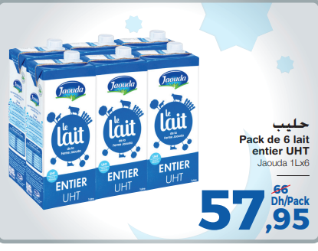 |  |  | du 22/01 au 11/02
Fromagerie x 1 produit | MOZZARELLA GOUT EDAM BLOC COCINA VIVA AU KG | 49.95 | 69.95 | du 23/01 au 28/01
Biscuiterie x 2 produits | MIEL TOUTES FLEURS ZEMZAMI METAL 850G | 75.2 | 57.95 | 22-01 AU 05-02
 |  |  |  | du 22/01 au 11/02
FLEG x 1 produit |  |  |  | du 22/01 au 01/02

Offres Carrousels / Story | Désignation | Prix barré | Prix promo | Date de validité
FLEG x 2 produits

Boucherie x 2 produits | TAGINE VARIE A/OS DE BŒUF AU KG |  | 89.9 | 22/01 au 01/02

Volaille x 2 produits

Poissonnerie x 2 produits

Traditionnel x 3 produits

Epicerie x 4 produits

Biscuiterie x 4 produits | MIEL EUCALYPTUS DAR EL AASSAL 1800G | 190 | 149.9 | 22-01 AU 11-02
 | LOT 3 MIEL SQUEEZER 250GASS | 104.95 | 96.9 | 22-01 AU 11-02
 | LOT 40112 MUG MAROC | 40.6 | 35.95 | 22-01 AU 11-02
 | LION 400G NESQUIK MINIS 300G | 90 | 56.5 | 22-01 AU 11-02
Crémerie x 3 produits

Fromagerie x 3 produits | FROMAGE BLANC LE BERGER 900G | 59.95 | 44.95 | 22/01 au 01/02
 | KROON BABY EDAM 900G | 143 | 108.95 | 22/01 au 01/02
 | FROMAGE A TARTINER POT PUCK 140G | 18.9 | 10.95 | 22/01 au 01/02
Charcuterie x 2 produits

Surgelé x 1 produit
Liquide x 2 produits

Beauté x 2 produits

Entretie x 2 produits

Maison ( vaisselle ) x 2 produits

